关系图
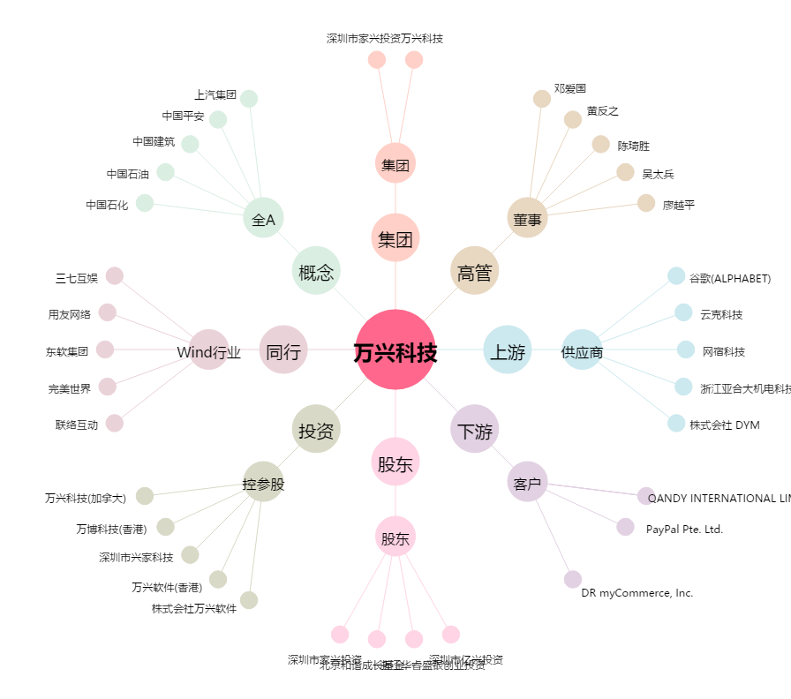
万兴科技[300624.SZ] - 关系概览图

